사업계획서
 | 사업계획서, 2022-06-30 평가 당시 수령본
 | \\10.10.10.11\Ai본부\F.AI본부\2022년 6월\★KTB네트워크\아파트멘터리(신용화)_2206\1.자료
 | 2024-06-30 평가까지 사용하였으며 24.3Q 현재 적용하기에는 부적합
 | 2022.1Q까지 2만원 아래에서 나가던 가격이 2분기부터 5만원 수준으로 올라감
 | Apartmentary_추정손익 | << 파일명

 |  |  | Historical |  |  | Forecast |  |  |  |  | CAGR
 | (KRW bn) |  | 2019A | 2020A | LTM | 2021E | 2022E | 2023E | 2024E | 2025E | '19A-'21E | '21E-'25E
X | Income Statement
 | Revenue |  | 5.7 | 10.9 | 14.5 | 20.8 | 67.0 | 159.9 | 374.7 | 808.1 | 91.5% | 149.8%
 | % YoY |  | - | 92.4% | NA | 90.5% | 222.6% | 138.8% | 134.3% | 115.7%
 | Remodeling |  | 3.5 | 7.0 | 10.6 | 16.7 | 61.4 | 128.4 | 243.0 | 431.0 | 119.7% | 125.4%
 | % YoY |  | - | 103.0% | NA | 137.7% | 267.9% | 109.1% | 89.3% | 77.4%
 | Value Adds |  | 2.2 | 3.9 | 3.8 | 4.1 | 5.6 | 31.6 | 131.7 | 377.1 | 36.0% | 210.1%
 | % YoY |  | - | 75.9% | NA | 5.1% | 37.1% | 464.4% | 317.5% | 186.2%

사업계획서 제작 당시 추정 손익 <=> 당시 주식 취득가액 비교
취득 당시 추정했던 것보다 실제 손익이 훨씬 낮음 >> 컨센 반영해서 주가 하락해야 함
 | Gross Profit |  | 0.9 | 2.3 | 3.4 | 4.8 | 12.3 | 34.7 | 111.9 | 300.7 | 130.0% | 181.2%
 | % Margin |  | 16.1% | 21.4% | 23.7% | 23.2% | 18.3% | 21.7% | 29.9% | 37.2%
 | Remodeling |  | 0.0 | 0.8 | 1.7 | 2.8 | 9.3 | 17.1 | 32.6 | 56.1 | 988.5% | 110.9%
 | % Margin |  | 0.7% | 11.3% | 16.0% | 17.0% | 15.2% | 13.3% | 13.4% | 13.0%
 | Value Adds |  | 0.9 | 1.5 | 1.7 | 2.0 | 2.9 | 17.7 | 79.3 | 244.6 | 49.4% | 233.5%
 | % Margin |  | 40.2% | 39.7% | 44.9% | 48.5% | 52.2% | 55.9% | 60.2% | 64.9%

 | SG&A (ex-D&A) |  | 3.1 | 4.2 | 4.5 | 5.8 | 8.2 | 17.9 | 43.5 | 93.4 | 36.7% | 100.8%
 | % Revenue |  | 54.4% | 38.2% | 30.9% | 27.7% | 12.3% | 11.2% | 11.6% | 11.6%
 | Labor (인건비) |  | 1.4 | 1.9 | 2.0 | 2.9 | 4.1 | 6.7 | 12.4 | 22.9 | 42.8% | 67.7%
 | % Revenue |  | 25.1% | 17.2% | 13.6% | 14.0% | 6.2% | 4.2% | 3.3% | 2.8%
 | Marketing (광고선전비) |  | 0.6 | 0.8 | 0.9 | 1.0 | 1.0 | 4.8 | 17.8 | 46.4 | 24.0% | 161.9%
 | % Revenue |  | 11.3% | 7.5% | 6.0% | 4.8% | 1.6% | 3.0% | 4.8% | 5.7%
 | Rent (임차료) |  | 0.1 | 0.2 | 0.2 | 0.4 | 1.3 | 2.0 | 3.4 | 5.2 | 60.1% | 93.3%
 | % Revenue |  | 2.6% | 2.0% | 1.7% | 1.8% | 1.9% | 1.2% | 0.9% | 0.6%
 | Other SG&A |  | 0.9 | 1.3 | 1.4 | 1.5 | 1.8 | 4.5 | 9.9 | 18.9 | 31.0% | 88.5%

 | EBITDA |  | (2.2) | (1.8) | (1.1) | (0.9) | 4.0 | 16.8 | 68.3 | 207.3 | (34.2%) | NM
 | % Margin |  | (38.3%) | (16.8%) | (7.3%) | (4.5%) | 6.0% | 10.5% | 18.2% | 25.7%
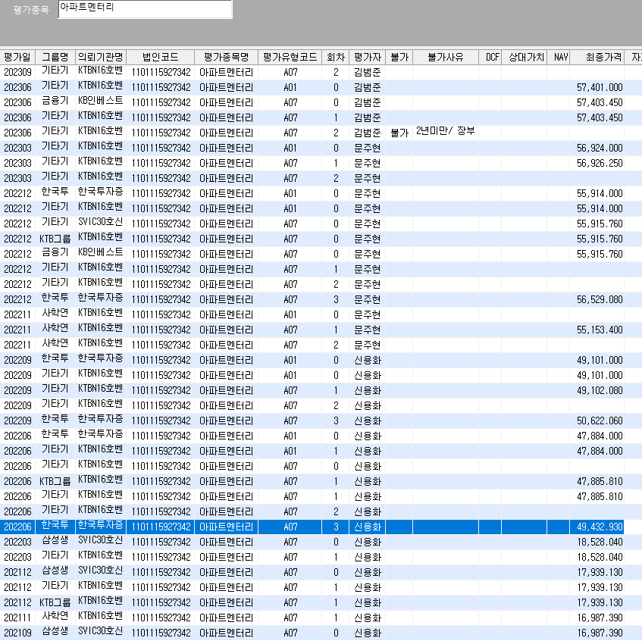
 | Operating Income |  | (2.2) | (1.9) | (1.2) | (1.1) | 3.4 | 15.4 | 65.8 | 202.5 | (29.3%) | NM
 | % Margin |  | (38.9%) | (17.5%) | (8.1%) | (5.3%) | 5.0% | 9.6% | 17.6% | 25.1%

 | Net Income |  | (2.2) | (1.9) | (1.0) | (1.0) | 2.5 | 11.6 | 49.9 | 154.2 | (33.5%) | NM
 | % Margin |  | (39.0%) | (17.0%) | (7.1%) | (4.7%) | 3.8% | 7.2% | 13.3% | 19.1%

X | Balance Sheet & Cash Flow Statement
 | Total Assets |  | 9.0 | 7.2 | 7.1 | 6.3 | 28.1 | 41.8 | 96.0 | 257.8
 | Total Liabilities |  | 1.0 | 1.0 | 1.3 | 1.5 | 10.7 | 12.8 | 17.1 | 24.6
 | Total Shareholders' Equity |  | 8.0 | 6.2 | 5.9 | 4.9 | 17.4 | 29.0 | 78.9 | 233.1

 | A/R |  | 0.1 | 0.3 | 0.1 | 0.3 | 1.0 | 2.4 | 5.6 | 12.0
 | Inventory |  | 1.5 | 1.6 | 1.8 | 2.5 | 8.5 | 19.4 | 40.8 | 78.8
 | A/P |  | 0.4 | 0.4 | 0.3 | 0.5 | 1.7 | 3.9 | 8.1 | 15.7
 | Working Capital |  | 1.3 | 1.6 | 1.6 | 2.3 | 7.8 | 17.9 | 38.2 | 75.1
 | x Conversion Days |  | - | 58.3 | 50.8 | 50.8 | 50.8 | 50.8 | 50.8 | 50.8

 | PP&E |  | 0.1 | 0.1 | 0.1 | 0.4 | 11.5 | 13.2 | 17.8 | 27.2
 | Capex |  |  |  |  | (0.3) | (11.6) | (3.0) | (6.7) | (13.6)
 | % Revenue |  |  |  |  | 1.7% | 17.4% | 1.9% | 1.8% | 1.7%

 | Debt (incl. Revolver) |  | 0.3 | 0.3 | 0.3 | 0.3 | 8.3 | 8.3 | 8.3 | 8.3
 | Cash & CE |  | 6.9 | 4.1 | 3.5 | 1.7 | 2.8 | 1.6 | 24.7 | 129.3
 | Net Debt |  | (6.6) | (3.8) | (3.2) | (1.4) | 5.5 | 6.7 | (16.4) | (121.0)
 | x EBITDA |  |  |  |  | NM | 1.4 | 0.4 | NM | NM

 | Cash from Operations |  |  |  |  | (1.3) | (5.1) | 2.2 | 30.9 | 120.7
 | Cash from Investments |  |  |  |  | (0.4) | (11.8) | (3.5) | (7.8) | (16.1)
 | Cash from Financing |  |  |  |  | - | 18.0 | - | - | -
 | Net Change in Cash |  |  |  |  | (1.7) | 1.1 | (1.2) | 23.1 | 104.6

Bloomberg
 |  |  |  |  |  |  |  |  |  |  |  |  |  |  |  | 20.90%
국내법인 |  |  |  | 산업분류기준 | 재무자료 (국내의 경우 백만원 단위 / 개별기준) |  |  |  | 20221001 ~20240930 | 20243Q /20240930 |  |  | 대용베타 산정 | 평가가격 | 차입금비율 | 법인세율 | 특이사항 기준일 20243Q
 |  |  |  |  |  |  |  |  |  |  |  |  |  | 49,048 | 18.93 | 20.90% |  |  |  |  |  |  |  |  | 배수 기준: 20243Q |  |  |  |  | 과거매출액 // 매출컨센서스 기준일 2024-12-11 (단위 : 백만원)
 |  |  |  |  |  |  |  |  | 0.6669 | 47.0021 |  |  |  | 0.54 | 0.62 | 0.73
종목명 | Ticker | 종목명(Eng) | 법인번호 | 10차표준(세분류) | 매출액(직전4분기) | 영업이익 | 세전이익 | 자본총계 | 베타 | 차입금/시총 | 상장일자 | 2차선택 | 최종선택 | Unlevered | Levered | 산업평균 | 거래정지 | 관리종목 | 시총순위 | 한계세율 | 홈페이지 | 주요상품 | 거래소 업종 | 거래소(시장) | EV/EBITDA | PBR | PSR | PER | 3개년(2023~2026) CAGR | 2,020 | 2,021 | 2,022 | 2,023 | 2,024 | 2,025 | 2,026 | 2,027
현대리바트 | 079430 KS Equity | HYUNDAILIVART | 1345110034097 | 목재가구 제조업 | 1,876,060 | 7,761 | -15,024 | 417,050 | 0.690 | 108.1717 | 20051122 |  | 1 | 0.3718 | 0.4275 | 0.5101 | 정상 | 정상 | 1,065 | - | www.hyundailivart.co.kr | 일반목재가구(책상,침실가구),주방가구,목창호,사무용가구,선실가구 제조 | 코스피 제조 | 유가증권시장 | 11.37 | 0.46 | 0.10 | N/A | 2.94% | 13,846 | 14,066 | 14,957 | 15,857 | 18,299 | 17,432 | 17,804 | 0
한국가구 | 004590 KS Equity | Hankook Furniture Co., Ltd. | 1244110005688 | 기타 상품 전문 소매업 | 120,107 | 15,073 | 16,784 | 183,500 | 0.611 | 17.2952 | 19930527 |  | 1 | 0.5375 | 0.6179 | 0.7373 | 정상 | 정상 | 1,979 | 20.9% | www.koreafurniture.com | 소파 | 코스닥 유통 | 코스닥 | 4.85 | 0.33 | 0.54 | 5.84 | 추정X | 771 | 930 | 1,009 | 1,029 | 0 | 0 | 0 | 0
퍼시스 | 016800 KS Equity | Fursys | 1101110345630 | 목재가구 제조업 | 379,047 | 28,369 | 66,207 | 561,943 | 0.533 | 1.2519 | 19961224 |  | 1 | 0.5278 | 0.6068 | 0.7240 | 정상 | 정상 | 540 | 23.1% | www.fursys.com | 사무용 가구,의자,책상,캐비넷 제조 | 코스피 제조 | 유가증권시장 | 13.42 | 0.93 | 1.58 | 8.62 | 추정X | 2,869 | 3,265 | 3,813 | 3,629 | 0 | 0 | 0 | 0
한샘 | 009240 KS Equity | HANSSEM CO.,LTD. | 1341110003595 | 생활용 가구, 조명기구 및 비전기식 생활용 기기 도매업 | 1,920,003 | 38,910 | 170,179 | 461,414 | 0.865 | 37.9406 | 20020716 |  | 1 | 0.6653 | 0.7649 | 0.9127 | 정상 | 정상 | 234 | 23.1% | company.hanssem.com | 주방가구(씽크대),인테리어가구 판매,제조/주택신축판매 | 코스피 유통 | 유가증권시장 | 14.02 | 2.17 | 0.74 | 96.62 | 0.98% | 20,675 | 22,312 | 20,009 | 19,669 | 19,213 | 19,638 | 20,454 | 0
와토스코리아 | 079000 KS Equity | Watos Corea Co., Ltd. | 1201110153916 | 건축용 플라스틱제품 제조업 | 17,614 | 374 | 3,133 | 78,682 | 0.664 | 1.6550 | 20051115 |  | 1 | 0.6554 | 0.7535 | 0.8991 | 정상 | 정상 | 2,274 | 20.9% | www.watos.com | 위생도기용부속(양변기용) | 코스닥 화학 | 코스닥 | 0.00 | 0.00 | 0.00 | 0.00 | 추정X | 183 | 200 | 195 | 177 | 0 | 0 | 0 | 0
프럼파스트 | 035200 KS Equity | PlumbFast Co., Ltd. | 1601110031099 | 1차 플라스틱제품 제조업 | 28,577 | 1,498 | 1,615 | 38,837 | 0.759 | 1.9122 | 20020111 |  | 1 | 0.7477 | 0.8596 | 1.0257 | 정상 | 정상 | 2,301 | 20.9% | www.plumbfast.co.kr | 주택건설용 플라스틱 배관 | 코스닥 화학 | 코스닥 | 14.46 | 0.71 | 1.05 | 21.09 | 추정X | 252 | 296 | 302 | 295 | 0 | 0 | 0 | 0
대림b&co | 005750 KS Equity | DAELIM B&Co | 1942110000018 | 비내화 일반도자기 제조업 | 283,563 | 11,280 | 2,535 | 165,793 | 0.546 | 160.7885 | 19921223 |  | 1 | 0.2403 | 0.2763 | 0.3297 | 정상 | 정상 | 1,978 | 20.9% | www.daelimbath.com | 위생도기,내장타일,조립식욕실제품 제조,판매/부동산 임대 | 코스피 비금속 | 유가증권시장 | 7.10 | 0.42 | 0.24 | N/A | 추정X | 2,324 | 2,604 | 2,535 | 2,663 | 0 | 0 | 0 | 0

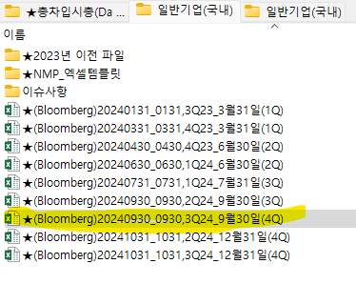
24.3Q 파라미터 업데이트 완료(2024-12-12)

Peer Companies | 10차표준(세분류) | 차입금/시총(%) | Adjusted Beta | Unlevered Beta | Levered Beta | 산업평균 Beta
현대리바트 | 목재가구 제조업 | 108.17 | 0.690 | 0.3718 | 0.4275 | 0.5101
한국가구 | 기타 상품 전문 소매업 | 17.3 | 0.611 | 0.5375 | 0.6179 | 0.7373
퍼시스 | 목재가구 제조업 | 1.25 | 0.533 | 0.5278 | 0.6068 | 0.7240
한샘 | 생활용 가구, 조명기구 및 비전기식 생활용 기기 도매업 | 37.94 | 0.865 | 0.6653 | 0.7649 | 0.9127
와토스코리아 | 건축용 플라스틱제품 제조업 | 1.65 | 0.664 | 0.6554 | 0.7535 | 0.8991
프럼파스트 | 1차 플라스틱제품 제조업 | 1.91 | 0.759 | 0.7477 | 0.8596 | 1.0257
대림b&co | 비내화 일반도자기 제조업 | 160.79 | 0.546 | 0.2403 | 0.2763 | 0.3297
Average |  | 47.00 | 0.67 | 0.54 | 0.62 | 0.73

WACC
2024-11-29 확인
변동 없음
D10000 | [D10000] WACC | 20240930 |  |  |  | Diff | 20240930 |  | 회사명 | KTBN16호 1차투자 |  | 한국투자증권 | BTS제2호 | KTBN16호 | KTBN16호 | KTBN16호
D10010 | [D10010] 자산총계 | 36,051 |  |  |  |  | 36,051 |  | 구분 | RCPS | RCPS(신,구주 합) | RCPS | 제2종 RCPS | 보통주 | A07 | A07
D10020 | [D10020] 부채총계 | 9,632 |  |  |  |  | 9,632 |  | 취득일자 | 19.06.25 | 22.04.13 |  | 2022.08.17 | 2022-04-13 | 2019-06-25 | 2022-04-13
D10030 | [D10030] 자본총계 | 26,419 |  |  |  |  | 26,419 |  | 취득가격(총액) | 3,500,013,600 | 1,499,995,746 | 1,921,161,936 | 3,858,000,000 | 347,329,392 | 3,500,013,600 | 1,152,666,354
D10040 | [D10040] 부채비율(%) | 36.46 |  |  |  |  | 36.46 |  | 취득수량 | 231,024 | 29,965 | 37,416 | 128,600 | 7,516 | 231,024 | 22,449
D10050 | [D10050] 단기차입금 | 5,000 |  |  |  |  | 5,000 |  | 주당 취득가격 | 15,150 | 50,058 | 51,346 | 30,000 | 46,212 | 15,150 | 51,346
D10060 | [D10060] 유동성장기부채
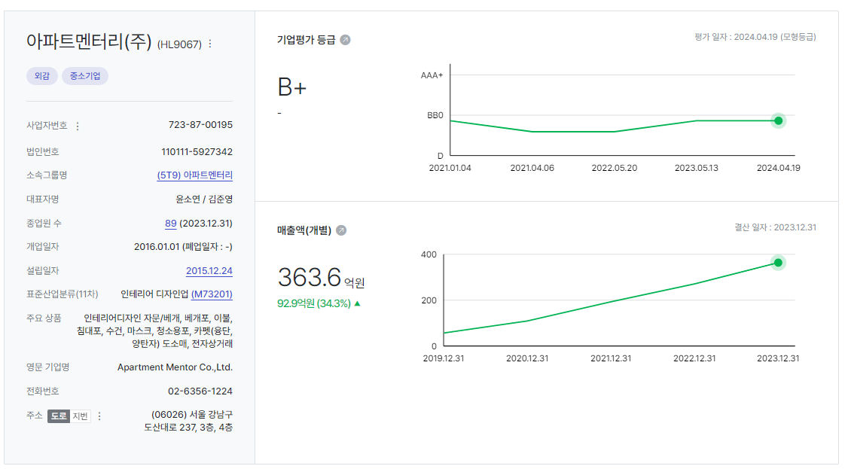
D10070 | [D10070] 장기사채(계)
D10080 | [D10080] 장기차입금(계) | 0 |  |  |  |  | - |  | 2024-10-31 | 신용등급 | 1년 | 2년 | 3년 | 5년
D10090 | [D10090] 금융리스부채 |  |  |  |  |  |  |  | 무보증공모채 | A+ | 3.5 | 3.64 | 3.8 | 4.29
D10100 | [D10100] 기타재무부채 |  |  |  |  |  |  |  | 무보증공모채 | A | 3.69 | 3.81 | 4.06 | 4.71
D10110 | [D10110] 재무부채(계) | 5,000 | 18.93 | 우선주 자본금 |  |  | 5,000 |  | 무보증공모채 | A- | 3.95 | 4.13 | 4.51 | 5.26
D10120 | [D10120] 우선주자본금 | - |  |  |  |  | - |  | 무보증공모채 | BBB+ | 5.14 | 6.23 | 6.86 | 7.22
D10130 | [D10130] 보통주자본(계) | 26,419 |  |  |  |  | 26,419 |  | 무보증공모채 | BBB | 5.81 | 7.18 | 7.89 | 8.27
D10140 | [D10140] 재무부채 반영 자산총계 | 31,419 |  |  |  |  | 31,419 |  | 무보증공모채 | BBB- | 6.81 | 8.35 | 9.26 | 9.69
D10150 | [D10150] [보통주발행주식수] | 3,572,987 |  |  |  |  | 3,572,987 |  | 무보증공모채 | BB+ | 8.89 | 10.33 | 11.54 | 12.21
D10160 | [D10160] [보통주자기주식수] |  |  |  |  |  |  |  | 무보증공모채 | BB | 9.73 | 11.25 | 12.94 | 13.31
D10170 | [D10170] 유통보통주식수 | 3,572,987 |  |  |  |  | 3,572,987 |  | 무보증공모채 | BB- | 10.87 | 12.51 | 14.19 | 14.54
D10180 | [D10180] 타인자본비율(%) | 15.91 | 31.97 |  |  |  | 15.91 |  | 무보증공모채 | B+ | 12.96 | 14.49 | 16.12 | 16.85
D10190 | [D10190] 우선주자기자본비율(%) |  |  |  |  |  |  |  | 무보증공모채 | B | 14.66 | 16.24 | 17.63 | 18.57
D10200 | [D10200] 보통주자기자본비율(%) | 84.09 | 68.03 |  |  |  | 84.09 |  | 무보증공모채 | B- | 15.75 | 17.49 | 18.95 | 19.79
D10210 | [D10210] 무위험이자율(%) | 3.35 |  |  |  | -0.10 | 3.45 |  | 무보증사모채 | A+ | 3.79 | 3.96 | 4.17 | 4.66
D10220 | [D10220] 위험프리미엄(%) | 11.97 |  |  |  | 0.07 | 11.90 |  | 무보증사모채 | A | 4.01 | 4.17 | 4.47 | 5.15
D10230 | [D10230] 주식베타 | 0.6669 |  |  |  |  | 0.6669 |  | 무보증사모채 | A- | 4.36 | 4.55 | 4.99 | 5.74
D10240 | [D10240] 상관계수 |  |  |  |  |  |  |  | 무보증사모채 | BBB+ | 5.71 | 6.75 | 7.47 | 7.86
D10250 | [D10250] 업종부채비율(%) | 47.00 |  |  |  |  | 47.00 |  | 무보증사모채 | BBB | 6.49 | 7.81 | 8.61 | 9.06
D10260 | [D10260] 무부채기업베타 | 0.49 |  |  |  |  | 0.49 |  | 무보증사모채 | BBB- | 7.5 | 9.1 | 10.1 | 10.55
D10270 | [D10270] 해당기업베타 | 0.62 | 0.73 |  |  |  | 0.62 |  | 무보증사모채 | BB+ | 9.47 | 11.13 | 12.45 | 13.12
D10280 | [D10280] 재무평점 |  |  |  |  |  |  |  | 무보증사모채 | BB | 10.49 | 12.08 | 13.83 | 14.22
D10290 | [D10290] 법인세율(%) | 23.10 | 2029 | 전기등급 |  |  | 23.10 |  | 무보증사모채 | BB- | 11.65 | 13.37 | 15.11 | 15.52
D10300 | [D10300] 세전타인자본비용(%) | 10.55 |  | BBB- |  | 0.04 | 10.51 |  | 무보증사모채 | B+ | 13.74 | 15.32 | 17.05 | 17.84
D10310 | [D10310] 세후타인자본비용(%) | 8.11 |  |  |  | 0.03 | 8.08 |  | 무보증사모채 | B | 15.46 | 17.15 | 18.59 | 19.56
D10320 | [D10320] 우선주자기자본비용(%) |  |  | 자본비용역전 |  |  |  |  | 무보증사모채 | B- | 16.63 | 18.43 | 19.96 | 20.80
D10330 | [D10330] 보통주자기자본비용(%) | 15.14 |  | 이상없음 |  | -0.05 | 15.19
D10340 | [D10340] 가중평균자본비용(WACC)(%) | 12.89 |  |  |  | -0.02 | 12.91 |  | <세전타인자본비용>
D10350 | [D10350] 순자산가치(NAV) | 26,419 |  | 주식수변동 |  |  | 26,419 |  | 증분차입
D10360 | [D10360] 유통발행주식수 | 3,572,987 |  | 변동없음 |  |  | 3,572,987 |  | 이자/이자부부채
D10370 | [D10370] 1주당순자산가치(NAV)(원) | 7,394 |  |  |  |  | 7,394
 | 1주당가치(DCF)(원) | 49,048 | ▽3.58% | 자본잠식여부 |  | -1,824 | 50,872
 |  |  |  | 자본잠식

D10400 | [D10400] 할인율 조정 | 20240930
D10410 | [D10410] 규모 및 비상장 프리미엄 | 3.00

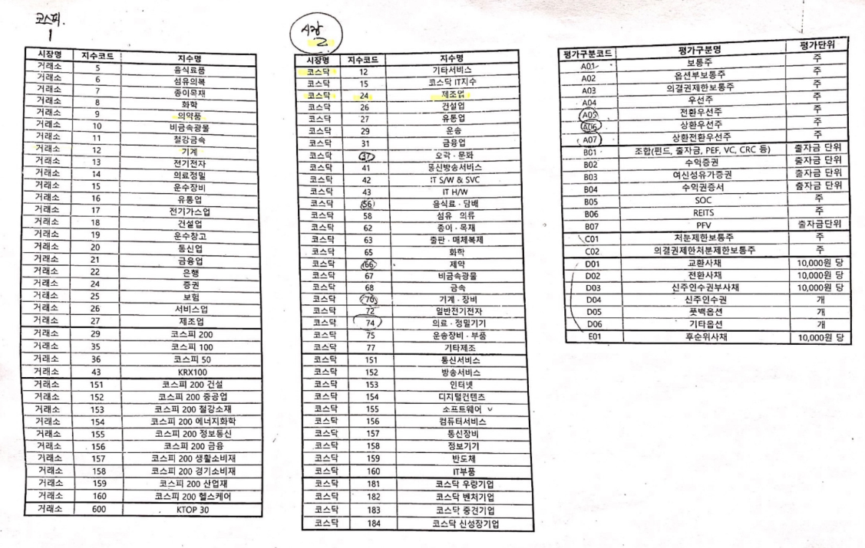
 | DCF 규모 및 비상장 프리미엄 판단기준 | 프리미엄(%)
 | 1. 코넥스 상장기업 또는 IPO 예정기업(1년 이내) | 0~1% | 22.01 수정
 | 1. 외감기업이며, 매출액 규모가 1000억원 이상인 경우 | 1~2%
 | 1. 외감기업이며, 매출액 규모가 1000억원 미만인 경우 | 2~3%
 | 1. 비외감기업인 경우 | 3~4%
 | 1. 중소벤처기업 등 | 4~5%

 |  | 0.00% | -100.00% | -3.58% | 0.00% | 0.00%
 | Track Record / 고객사명 | DCF | Multiple | 최종가 | BPS | EPS | PER | PBR |  | 종목명 | 평가종류 | 기준일 | 주가 | 공모/사모 | 등급 | 시장 | 업종 | 배당금 | 전환가정여부 | 주식수
 | 2024-12-31 | 49,048 |  | 49,048 | 7,394 | -1,390 | -35.29 | 6.63 |  | 아파트멘터리(주) | A07 | 2024-12-31 | 49,048 | 3 | B+ | 2 | 26 | 0 | O | 3,572,987
 | 2024-09-30 | 50,872 |  | 50,872 | 7,394 | -1,390 | -36.60 | 6.88 |  | 아파트멘터리(주) | A07 | 2024-09-30 | 50,872 | 3 | B+ | 2 | 26 | 0 | O | 3,572,987
 |  |  |  |  |  |  |  |  |  | 아파트멘터리(주) | A07 | 2024-09-30 | 48,654 | 3 | B+ | 2 | 26 | 0 | O | 3,572,987
 |  |  |  |  |  |  |  |  |  | 아파트멘터리(주) | A07 | 2024-06-30 | 52,531 | 3 | B+ | 2 | 27 | 0 | O | 3,572,987
 |  |  |  |  |  |  |  |  |  | 아파트멘터리(주) | A07 | 2024-03-31 | 54,471 | 3 | B+ | 2 | 27 | 0 | O | 3,515,457
 |  |  |  |  |  |  |  |  |  | 아파트멘터리(주) | A07 | 2023-12-31 | 54,211 | 3 | B+ | 2 | 27 | 0 | O | 3,515,457
 |  |  |  |  |  |  |  |  |  | 아파트멘터리(주) | A07 | 2023-09-30 | 56,768 | 3 | B+ | 2 | 27 | 0 | O | 3,515,457
 |  |  |  |  |  |  |  |  |  | 아파트멘터리(주) | A07 | 2023-06-30 | 57,401 | 3 | B+ | 2 | 27 | - | O | 3,515,457
 |  |  |  |  |  |  |  |  |  | 아파트멘터리(주) | A07 | 2023-03-31 | 56,924 | 3 |  |  |  | 0 |  | 3,473,125
 |  |  |  |  |  |  |  |  |  | 아파트멘터리(주) | A07 | 2022-12-31 | 55,914 | 3 |  |  |  | 0 |  | 3,473,125
 |  |  |  |  |  |  |  |  |  | 아파트멘터리(주) | A07 | 2022-09-30 | 49,101 | 3 | B+ | 2 | 27 | - | O | 3,472,927

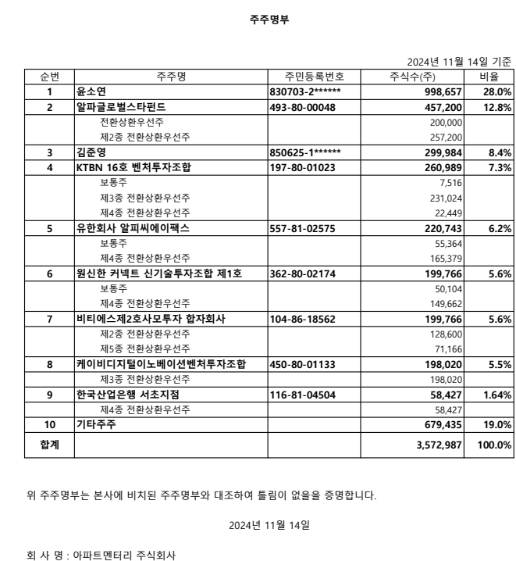

 |  |  |  |  |  | 24631
 |  |  |  |  |  | 418727

 |  |  |  |  |  |  |  |  |  |  |  |  |  |  |  |  |  | 종류 | 주식수 | 지분율
 |  |  |  |  |  |  |  |  |  |  |  |  |  |  |  |  |  | 윤소연 | 998,657 | 27.95
 |  |  |  |  |  |  |  |  |  |  |  |  |  |  |  |  |  | 알파글로벌스타펀드 | 457,200 | 12.80
 |  |  |  |  |  |  |  |  |  |  |  |  |  |  |  |  |  | 김준영 | 299,984 | 8.40
 |  |  |  |  |  |  |  |  |  |  |  |  |  |  |  |  |  | KTBN16호벤처투자조합 | 260,989 | 7.30
 |  |  |  |  |  |  |  |  |  |  |  |  |  |  |  |  |  | 유한회사 알피씨에이팩스 | 220,743 | 6.18
 |  |  |  |  |  |  |  |  |  |  |  |  |  |  |  |  |  | 원신한 커넥트 신기술투자조합 제1호 | 199,766 | 5.59
 |  |  |  |  |  |  |  |  |  |  |  |  |  |  |  |  |  | 비티에스제2호사모투자 합자회사 | 199,766 | 5.59
 |  |  |  |  |  |  |  |  |  |  |  |  |  |  |  |  |  | 케이비디지털이노베이션벤처투자조합 | 198,020 | 5.54
 |  |  |  |  |  |  |  |  |  |  |  |  |  |  |  |  |  | 기타주주 | 737,862 | 20.65
 |  |  |  |  |  |  |  |  |  |  |  |  |  |  |  |  |  | 합 계 | 3,572,987 | 100.00

IS추정
D40000 | [D40000] 손익계산서 추정을 위한 자료 | 20201231K | 20211231K | 20221231K | 20231231K | 20231231Y | 20241231Z | 20251231Z | 20261231Z | 20271231Z | 20281231Z | 20291231Z
D40010 | [D40010] 연환산비율(%) |  | 0.00 | 0.00 | 0.00 | 100.00 | 0.00 | 0.00 | 0.00 | 0.00 | 0.00 | 1.00 |  |  |  |  |  |  |  |  | 실내 건축공사 시장규모 |  |  |  |  |  |  |  |  |  |  |  |  |  | Report |  |  |  |  |  |  | 구분 | 2021-12-31 | 2022-12-31 | 2023-12-31
D40020 | [D40020] 매출액증가율(%) |  |  |  |  |  | 10.60 | 35.30 | 46.22 | 46.22 | 46.22 | 46.22 | Year | 2021 | 2022 | 2023 |  |  |  |  | Year | 2017 | 2018 | 2019 | 2020 | 2021 | 2022 | 2023 | 2024 | 2025 | 2026 | 2027 | 2028 | 2029 |  | Source | Title | Assumption |  |  |  | 매출총이익률 | 22.21% | 21.74% | 24.09%
D40030 | [D40030] 매출원가비율(%) | 78.58 | 77.79 | 78.26 | 75.91 | 75.91 | 73.63 | 71.42 | 69.28 | 67.21 | 65.19 | 65.19 | 매출관련경비비율 | 11.00 | 14.44 | 20.54 |  |  |  | CAGR | Date | 2017-12-31 | 2018-12-31 | 2019-12-31 | 2020-12-31 | 2021-12-31 | 2022-12-31 | 2023-12-31 | 2024-12-31 | 2025-12-31 | 2026-12-31 | 2027-12-31 | 2028-12-31 | 2029-12-31 | 1 | 한극프롭테크포럼 | 인테리어 마켓 오버뷰 2024 보고서 | 국내 실내건축공사업 시장규모(~2021), 연평균성장률 적용하여 2028년까지 시장규모 추정 |  |  |  | 영업이익률 | -6.05% | -13.21% | -16.01%
D40040 | [D40040] 매출관련경비비율(%) | 16.56 | 11.00 | 14.44 | 20.54 | 20.54 | 16.92 | 16.92 | 16.92 | 16.92 | 16.92 | 16.92 | 가중치 | 1 | 2 | 3 |  |  |  | 2.3% | 실내건축공사업 시장 규모(금액, 백만원) | 11,336,256 | 10,617,817 | 11,916,938 | 11,383,897 | 12,436,332 | 12,727,643 | 13,025,777 | 13,330,895 | 13,643,160 | 13,962,740 | 14,289,805 | 14,624,532 | 14,967,099 | 2 | 아파트멘터리 | History | 시장규모 대비 매출액(점유율) 추정, 2020~2023 점유율 CAGR 43% 도출 |  |  |  | 당기순이익률 | -6.98% | -11.44% | -13.66%
D40050 | [D40050] 기타경비비율(%) | 0.00 | 0.00 | 0.00 | 0.00 | 0.00 | 0.00 | 0.00 | 0.00 | 0.00 | 0.00 | 0.00 | 3개년 가중평균 |  |  | 16.92 |  |  |  | 5.7% | 실내건축공사업 건수(건) | 82,740 | 88,901 | 96,917 | 91,576 | 103,119 | 108,954 | 115,120 | 121,634 | 128,517 | 135,790 | 143,474 | 151,593 | 160,171 | 3 | 아파트멘터리 | History | 시장점유율 0.4% to 1.66%, 시장규모 반영하여 5개년 매출액 추정
D40060 | [D40060] 경상영업외수익(이자수익제외)/매출액(%) | 1.83 | 0.41 | 2.05 | 2.82 | 2.82 | 0.00 | 0.00 | 0.00 | 0.00 | 0.00 | 0.00 |  |  |  |  |  |  |  | 10.4% | 실내건축공사업 등록 기업 수(업체 수, 개) | 5,108 | 5,459 | 5,977 | 6,638 | 7,589 | 8,379 | 9,250 | 10,213 | 11,275 | 12,448 | 13,743 | 15,173 | 16,751
국내 실내건축공사업 시장 규모와 건수
D40070 | [D40070] 이자수익/이자수입성자산(%) | 2.15 | 1.29 | 3.15 | 3.30 | 3.30 | 0.00 | 0.00 | 0.00 | 0.00 | 0.00 | 0.00
D40080 | [D40080] 경상영업외비용(이자비용제외)/매출액(%) | 0.06 | 1.14 | 0.35 | 0.57 | 0.57 | 0.00 | 0.00 | 0.00 | 0.00 | 0.00 | 0.00 |  |  |  |  |  |  |  |  | 2022년 건축 서비스 산업 실태조사 결과(건축공간연구원 Auri, 2023년 12월 발표) |  |  |  |  |  |  |  | 매출액 추정 변수
D40090 | [D40090] 이자비용/이자지급성부채(%) | 2.00 | 0.87 | 4.82 | 2.55 | 2.55 | 0.00 | 0.00 | 0.00 | 0.00 | 0.00 | 0.00 |  |  |  |  |  |  |  |  | 구분 | 금액(조) | 비율 | 사업체 | 비율 |  |  |  | 실내건축공사업 시장 규모 CAGR |  |  |  | 2.3%
D40100 | [D40100] 이자수입성자산 | 4,228 | 2,921 | 31,664 | 29,903 | 29,903 | 44,151 | 59,773 | 87,398 | 127,810 | 186,920 | 273,353 |  |  |  |  |  |  |  |  | 건축 설계 및 관련 서비스업 | 19.8 | 45.6% | 19,340 | 61.8% |  |  |  | 시장 규모대비 아파트멘터리 매출액(점유율)의 CAGR |  |  |  | 42.9% |  |  |  |  |  |  |  |  | 평가대상기업의 최근 2년 내 자본변동 현황은 다음과 같습니다.
D40110 | [D40110] 이자지급성부채 | 300 | 854 | 2,300 | 5,000 | 5,000 | 6,329 | 8,308 | 11,785 | 16,717 | 23,714 | 34,676 |  |  |  |  |  |  |  |  | 건축 및 토목 엔지니어링 서비스업 | 15.3 | 35.3% | 7,506 | 24.0%
D40120 | [D40120] 손익계산서 추정 |  |  |  |  |  | 2024 | 2025 | 2026 | 2027 | 2028 | 2029 |  |  |  |  |  |  |  |  | 인테리어 디자인업 | 8.3 | 19.1% | 4,445 | 14.2% |  |  |  |  |  |  |  |  |  |  |  |  |  |  |  |  | 연월 | 유형 | 발행가 | 액면가 | 주식수 | 발행금액 | 자본금 | 투자자
D40130 | [D40130] 매출액 | 10,897 | 19,305 | 27,069 | 36,362 | 36,362 | 40,218 | 54,413 | 79,561 | 116,332 | 170,097 | 248,711 |  |  |  |  |  |  |  |  | 건축 서비스 산업 | 43.4 | 100% | 31,291 | 100% |  |  |  |  |  |  |  |  |  |  |  |  |  |  |  |  | 2022-04-01 | 유상증자 | 10,000 | 1,000 | 10,000 | 100,000,000 | 10,000,000 | AB인베스트먼트
D40140 | [D40140] 매출원가 | 8,563 | 15,017 | 21,183 | 27,602 | 27,602 | 29,613 | 38,864 | 55,122 | 78,181 | 110,886 | 162,135 |  |  |  |  |  |  |  |  |  |  |  |  |  |  |  |  |  |  |  |  |  |  |  |  |  |  |  |  |  | 2022-07-01 | 유상증자 | 15,000 | 1,000 | 20,000 | 300,000,000 | 20,000,000 | 기술보증기금
D40150 | [D40150] 매출총이익(손실) | 2,334 | 4,287 | 5,886 | 8,760 | 8,760 | 10,604 | 15,549 | 24,439 | 38,151 | 59,211 | 86,577 |  |  |  |  |  |  |  |  |  |  |  |  | history | history | history | history | Forecast | Forecast | Forecast | Forecast | Forecast | Forecast |  |  |  |  |  |  |  | 2022-12-01 | 유상증자 | 20,000 | 1,000 | 20,000 | 400,000,000 | 20,000,000 | XYZ인베스트먼트
D40160 | [D40160] 판매비와관리비 | 4,240 | 5,455 | 9,463 | 14,583 | 14,583 | 14,332 | 17,093 | 21,745 | 28,409 | 38,002 | 51,761 | 14,333 | 17,094 | 21,746 | 28,410 | 38,002 |  |  |  |  |  |  |  | 2020 | 2021 | 2022 | 2023 | 2024 | 2025 | 2026 | 2027 | 2028 | 2029 |  |  |  |  |  |  |  | 2023-04-01 | 유상증자 | 25,000 | 1,000 | 20,000 | 500,000,000 | 20,000,000 | A증권
D40170 | [D40170] 매출관련경비 |  | 2,124 | 3,909 | 7,469 | 7,469 | 6,804 | 9,205 | 13,460 | 19,681 | 28,776 | 42,076 | 6,804 | 9,205 | 13,460 | 19,681 | 28,776 |  |  |  | Sales |  |  |  | 2020-12-31 | 2021-12-31 | 2022-12-31 | 2023-12-31 | 2024-12-31 | 2025-12-31 | 2026-12-31 | 2027-12-31 | 2028-12-31 | 2029-12-31 |  |  |  |  |  |  |  | 2023-11-01 | 유상증자 | 30,000 | 1,000 | 25,000 | 750,000,000 | 25,000,000 | B자산운용
D40180 | [D40180] 인건비 |  | 2,276 | 3,736 | 4,752 | 4,752 | 4,917 | 5,120 | 5,333 | 5,551 | 5,778 | 6,010 | 5,247 | 5,464 | 5,691 | 5,924 | 6,166 |  |  |  | 아파트멘터리 매출액 |  |  |  | 10,897 | 19,305 | 27,069 | 36,362 | 40,218 | 54,413 | 79,561 | 116,332 | 170,097 | 248,711
 | [D40190] 인건비성경비 |  | 155 | 266 | 305 | 305 | 330 | 343 | 358 | 372 | 388 | 403 |  |  |  |  |  |  |  |  | Growth Rate |  |  |  |  | 77.2% | 40.2% | 34.3% | 10.6% | 35.3% | 46.2% | 46.2% | 46.2% | 46.2%
D40200 | [D40200] 고정성경비 |  | 729 | 1,202 | 1,586 | 1,586 | 1,604 | 1,622 | 1,640 | 1,658 | 1,676 | 1,694 | 1,604 | 1,622 | 1,640 | 1,658 | 1,676 |  |  |  | 시장규모 대비 매출액(점유율) |  |  |  | 0.10% | 0.16% | 0.21% | 0.28% | 0.40% | 0.57% | 0.81% | 1.16% | 1.66% | 2.37%
D40210 | [D40210] 감가상각비 |  | 87 | 255 | 349 | 349 | 500 | 622 | 774 | 964 | 1,200 | 1,392 | 678 | 802 | 955 | 1,147 | 1,384 |  |  |  | 매출액 CAGR |  |  |  |  |  |  | 49%
D40220 | [D40220] 무형자산상각비 |  | 83 | 93 | 122 | 122 | 178 | 180 | 181 | 183 | 184 | 186 |  |  |  |  |  |  |  |  | 점유율의 성장률 |  |  |  |  |  |  | 43% |  |  |  |  |  |  |  |  |  |  |  |  |  | 구분 | 2023년 12월 | 2022년 12월 | 2021년 12월
D40230 | [D40230] 기타 |  | 0 | 0 | 0 | 0 | 0 | 0 | 0 | 0 | 0 | 0 |  |  |  |  |  |  |  |  |  |  |  |  |  |  |  |  |  |  |  |  |  |  |  |  |  |  |  |  |  | 매출액 | 36,362 | 27,069 | 19,305 | 10,897
D40240 | [D40240] 영업이익(손실) | (1,906) | (1,167) | (3,577) | (5,823) | (5,823) | (3,728) | (1,544) | 2,693 | 9,742 | 21,209 | 34,816 | (3,728) | (1,545) | 2,693 | 9,741 | 21,209 |  |  |  | COGS(시나리오) | 3 |  |  |  | 1 | 2 | 3 |  |  |  |  |  |  |  |  |  |  |  |  |  | % Growth | 34.3% | 40.2% | 77.2%
D40250 | [D40250] 영업외수익 | 209 | 92 | 583 | 1,064 | 1,064 | 0 | 0 | 0 | 0 | 0 | 0 |  |  |  |  |  |  |  |  | 아파트멘터리 매출원가 |  |  |  | 8,563 | 15,017 | 21,183 | 27,602 | 29,613 | 38,864 | 55,122 | 78,181 | 110,886 | 162,135 |  |  |  |  |  |  |  | 매출원가 | 27,602 | 21,183 | 15,017
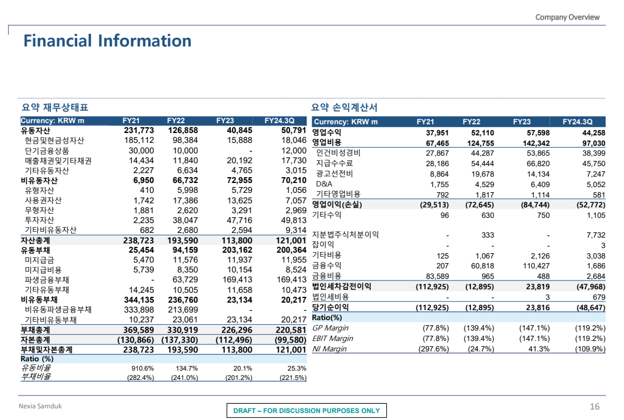
D40260 | [D40260] 경상영업외수익(이자수익포함) |  | 80 | 554 | 1,024 | 1,024 | 0 | 0 | 0 | 0 | 0 | 0 |  |  |  |  |  |  |  |  | of sales |  |  |  | 78.6% | 77.8% | 78.3% | 75.9% | 73.6% | 71.4% | 69.3% | 67.2% | 65.2% | 65.2% |  |  |  |  |  |  |  | 매출원가율 | 75.9% | 78.3% | 77.8%
D40270 | [D40270] 이자수익 | 91 | 46 | 544 | 1,016 | 1,016 | 0 | 0 | 0 | 0 | 0 | 0 |  |  |  |  |  |  |  |  | 전년대비 변화율 |  |  |  |  | -1.01% | 0.60% | -3.00% |  |  |  |  |  |  |  |  |  |  |  |  |  | 매출총이익 | 8,760 | 5,886 | 4,287
D40280 | [D40280] 영업외비용 | 160 | 273 | 103 | 207 | 207 | 0 | 0 | 0 | 0 | 0 | 0 |  |  |  |  |  |  |  |  | 시나리오 1 : 3개년 단순평균 |  |  |  |  |  | 매출원가 변화율 | -1.1% | 75.0% | 74.2% | 73.4% | 72.5% | 71.7% | 70.9% |  |  |  |  |  |  |  | 매출총이익율 | 24.1% | 21.7% | 22.2%
D40290 | [D40290] 경상영업외비용(이자비용포함) |  | 220 | 94 | 206 | 206 | 0 | 0 | 0 | 0 | 0 | 0 |  |  |  |  |  |  |  |  | 시나리오 2 : 3개년 가중평균 |  |  |  |  |  | 매출원가 변화율 | -1.5% | 74.8% | 73.7% | 72.6% | 71.6% | 70.5% | 69.5% |  |  |  |  |  |  |  | 판관비 등 | 14,583 | 9,463 | 5,455
D40300 | [D40300] 이자비용 | 6 | 5 | 76 | 93 | 93 | 0 | 0 | 0 | 0 | 0 | 0 |  |  |  |  |  |  |  |  | 시나리오 3 : 2023년 변화율 |  |  |  |  |  | 매출원가 변화율 | -3.0% | 73.6% | 71.4% | 69.3% | 67.2% | 65.2% | 65.2% |  |  |  |  |  |  |  | 판매관리비율 | 40.1% | 35.0% | 28.3%
D40310 | [D40310] 법인세비용차감전계속사업이익(손실) | (1,856) | (1,348) | (3,097) | (4,966) | (4,966) | (3,728) | (1,544) | 2,693 | 9,742 | 21,209 | 34,816 |  |  | 과세표준 | 세율(*) | 누진공제 | 기준 |  |  | SG&A(판매관리비) |  |  |  |  |  |  | 합계 | 14,333 | 17,094 | 21,746 | 28,410 | 38,002 | 51,762 |  |  |  |  |  |  |  | 영업이익 | -5,823 | -3,577 | -1,167
D40320 | [D40320] 법인세율(%) |  |  |  |  | 0.00 | 0.00 | 0.00 | 20.90 | 20.90 | 23.10 | 23.10 |  |  | 0 | 9.9 | 0 | 2억미만 |  |  |  |  |  |  |  |  |  | 매출관련경비 | 6,804 | 9,205 | 13,460 | 19,681 | 28,776 | 42,076 |  |  |  |  |  |  |  | 영업이익률 | -16.0% | -13.2% | -6.0%
D40330 | [D40330] 계속사업손익법인세비용(부의법인세비용) |  |  |  |  | (4,966) | (3,728) | (1,544) | 541 | 2,014 | 4,437 | 7,580 |  |  | 200 | 20.9 | 22 | 2~200 |  |  |  |  |  |  |  |  |  | 인건비 | 5,247 | 5,464 | 5,691 | 5,924 | 6,166 | 6,413
D40340 | [D40340] 계속사업이익(손실) | (1,856) | (1,348) | (3,097) | (4,966) | 0 | 0 | 0 | 2,153 | 7,728 | 16,772 | 27,235 |  |  | 20,000 | 23.1 | 462 | 200~3000 |  |  |  |  |  |  |  |  |  | 고정성경비 | 1,604 | 1,622 | 1,640 | 1,658 | 1,676 | 1,694 |  |  |  |  |  |  |  | 구분 | 2023년 12월 | 2022년 12월 | 2021년 12월
D40350 | [D40350] 당기순이익(손실) | (1,856) | (1,348) | (3,097) | (4,966) | 0 | 0 | 0 | 2,153 | 7,728 | 16,772 | 27,235 |  |  | 300,000 | 26.4 | 10,362 | 3000억초과 |  |  |  |  |  |  |  |  |  | 상각비(D&A) | 678 | 802 | 955 | 1,147 | 1,384 | 1,578 |  |  |  |  |  |  |  | 자산회전율 | 162.0% | 351.2% | 269.8%
D40360 | [D40360] Validation Check(영업외수익) | 1 | (1) | 0 | 0 |  |  |  |  |  |  |  |  |  |  | *세율: 주민세 포함 법인세율(법인세 * 110%) |  |  |  |  |  |  |  |  |  |  |  | 기타 | - | - | - | - | - | - |  | 19. 부가가치 관련자료 |  |  |  |  |  | 영업이익률 | -16.0% | -13.2% | -6.0%
D40370 | [D40370] Validation Check(영업외비용) | 0 | 0 | 0 | (1) |  |  |  |  |  |  |  |  |  |  |  |  |  |  |  |  |  |  |  |  |  |  |  |  |  |  |  |  |  |  | 당기와 전기의 매출원가 및 판매비와관리비에 포함된 부가가치계산에 필요한 자료는 다음과 같습니다. |  |  |  |  | (단위: 천원) | 자산이익률 | -25.9% | -46.4% | -16.3%
D40380 | [D40380] 매출액 Growth Rate(%) |  |  |  |  |  | 10.60 | 35.30 | 46.22 | 46.22 | 46.22 | 46.22 |  |  |  |  |  |  |  |  | 인건비 |  |  |  |  |  |  | 합계 | 5,247 | 5,464 | 5,691 | 5,924 | 6,166 | 6,413 |  | 구 분 | 전 기 | 당 기 | 판매관리비 | 매출원가 | % of sales | 자기자본이익률 | -18.9% | -18.8% | -70.4%
D40390 | [D40390] 매출원가 % of Sales |  |  |  |  |  | 73.63 | 71.42 | 69.28 | 67.21 | 65.19 | 65.19 |  |  |  |  |  |  |  |  | 인원수 |  |  |  |  |  | 87 | 경제성장률 적용 | 89 | 91 | 93 | 95 | 97 | 99 |  | 급여 | 3,444,273 | 4,343,600 | 4,343,600 | - | 11.9%
D40400 | [D40400] 판매비와관리비 % of Sales |  |  |  |  |  | 35.64 | 31.41 | 27.33 | 24.42 | 22.34 | 20.81 |  |  |  |  |  |  |  |  | 인력현황 확보 불가 |  |  |  |  |  |  | 인력증가율 | 0 | 0 | 0 | 0 | 0 | 0 |  | 퇴직급여 | 292,239 | 407,549 | 407,549 | - | 1.1%
D40410 | [D40410] 영업이익율 (%) |  |  |  |  |  | -9.27 | -2.84 | 3.39 | 8.37 | 12.47 | 14.00 |  |  |  |  |  |  |  |  |  |  |  |  |  |  |  | 평균급여 | 51 | 52 | 53 | 54 | 55 | 56 |  | 복리후생비 | 269,268 | 304,038 | 304,038 | - | 0.8%
 | 이자수익/경상영업외수익 |  | 57.50% | 98.19% | 99.22% | 99.22% | #DIV/0! | #DIV/0! | #DIV/0! | #DIV/0! | #DIV/0! | #DIV/0! | #DIV/0! | DCF가격 |  |  |  |  |  |  |  |  |  |  |  |  |  | 인건비 | 4,538 | 4,727 | 4,922 | 5,124 | 5,333 | 5,547 |  | 지급임차료 | 615,282 | 953,687 | 953,687 | - | 2.6%
 | 이자비용/경상영업외비용 |  | 2.27% | 80.85% | 45.15% | 45.15% | #DIV/0! | #DIV/0! | #DIV/0! | #DIV/0! | #DIV/0! | #DIV/0! | #DIV/0! | 49,048 |  |  |  |  |  |  |  |  |  |  |  |  |  | 퇴직급여비율 | 0 |  |  |  |  |  |  | 감가상각비 | 255,314 | 348,644 | 348,644 | - | 1.0%
 |  |  |  |  |  |  |  |  |  |  |  |  |  |  |  |  |  |  |  |  |  |  |  |  |  |  |  | 퇴직급여 | 378 | 394 | 410 | 427 | 444 | 462 |  | 무형자산상각비 | 92,550 | 121,540 | 121,540 | - | 0.3% | 구분 | 2023년 12월 | 2022년 12월 | 2021년 12월 | 2020년 12월
D41000 | [D41000] 영업외손익 계산비율 | 20201231K | 20211231K | 20221231K | 20231231K | YYYYYYYYA | ZZZZZZZZC |  | 전기비율 |  | Aver 4Y | Aver 3Y | Aver 2Y | Aver 3Y | WA 4Y | WA 2Y |  |  |  |  |  |  |  |  |  |  |  | 인건비성경비비율 | 0 |  |  |  |  |  |  | 세금과공과 | 319,584 | 467,319 | 467,319 | - | 1.3% | 유동자산 | 26,258 | 35,080 | 5,665 | 6,332
D41010 | [D41010] 경상영업외수익(이자수익포함)/매출액(%) | 1.83 | 0.41 | 2.05 | 2.82 | 2.16 | 0.00 | 1.47 |  |  | 1.78 | 1.76 | 2.43 | 1.43 | 2.01 | 2.56 |  |  |  |  |  |  |  |  |  |  |  | 인건비성경비 | 330 | 344 | 358 | 373 | 388 | 404 |  | 합 계 | 5,288,510 | 6,946,377 | 6,946,378 | - | 19.1% | 비유동자산 | 10,348 | 3,207 | 1,464 | 848
D41020 | [D41020] 이자수익/이자수입성자산(%) | 2.15 | 1.29 | 3.15 | 3.30 | 2.91 | 0.00 | 2.36 |  |  | 2.47 | 2.58 | 3.22 | 2.20 | 2.74 | 3.25 |  |  |  |  |  |  |  |  |  |  |  |  |  |  |  |  |  |  |  |  |  |  |  |  |  | 자산총계 | 36,606 | 8,287 | 7,129 | 7,180
D41030 | [D41030] 경상영업외비용(이자비용포함)/매출액(%) | 0.06 | 1.14 | 0.35 | 0.57 | 0.59 | 0.00 | 0.56 |  |  | 0.53 | 0.68 | 0.46 | 0.51 | 0.56 | 0.49 |  |  |  |  | EBIT |  |  |  |  |  |  |  | (3,728) | (1,545) | 2,693 | 9,741 | 21,209 | 34,815 |  |  |  |  |  |  |  | 유동부채 | 8,336 | 3,086 | 2,306 | 1,009
D41040 | [D41040] 이자비용/이자지급성부채(%) | 2.00 | 0.87 | 4.82 | 2.55 | 3.02 | 0.00 | 3.03 |  |  | 2.56 | 2.74 | 3.68 | 2.56 | 2.84 | 3.31 |  |  |  |  | Tax Rate |  |  |  |  |  |  |  | 0.0% | 0.0% | 20.9% | 20.9% | 23.1% | 23.1% |  |  |  |  |  |  |  | 비유동부채 | 0 | 2,000 | 0 | 0
 |  | 1.77 | -0.73 | 1.70 | 2.25 | 1.57 | 1.57 | 0.90 | 0.00 |  | 1.25 | 1.07 | 1.97 | 0.92 | 1.44 | 2.07 |  |  |  |  | Tax & 소득공제 |  |  |  |  |  |  |  | - | - | 541 | 2,014 | 4,437 | 7,580 |  |  |  |  |  |  |  | 부채총계 | 8,336 | 5,086 | 2,306 | 1,009
 | 매출액 영업이익률 | -17.5% | -6.0% | -13.2% | -16.0% | -16.0% | -9.3% | -2.8% | 3.4% | 8.4% | 12.5% | 14.0% |  |  |  |  |  |  |  |  | NOPAT(Ebit*(1-t)) |  |  |  |  |  |  |  |  | (1,545) | 2,152 | 7,727 | 16,772 | 27,235 |  |  |  |  |  |  |  | 자본총계 | 28,270 | 33,201 | 4,823 | 6,171
 | 매출액 순이익률 | -17.0% | -7.0% | -11.4% | -13.7% | 0.0% | 0.0% | 0.0% | 2.7% | 6.6% | 9.9% | 11.0% |  |  |  |  |  |  |  |  | (+) Depreciation & Amortization |  |  |  |  |  |  |  | 678 | 802 | 955 | 1,147 | 1,384 | 1,578
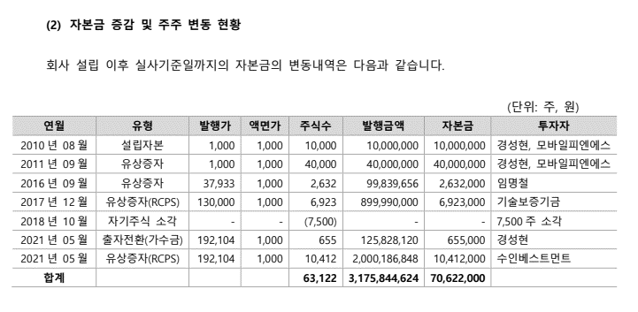
D42000 | [D42000] 경상영업외수익(이자수익포함) 추정 | 20201231K | 20211231K | 20221231K | 20231231K | 20231231Y | 제외 |  |  |  |  |  |  |  |  |  |  |  |  |  | (-) Capital Expenditures |  |  |  |  |  |  |  | 692 | 818 | 975 | 1,172 | 1,414 | 1,612 |  |  |  |  |  |  |  | 유동비율 | 315.0% | 1136.7% | 245.7% | 627.6%
D42010 | [D42010] 영업외수익 | 208 | 93 | 583 | 1,064 | 1,064 | 0 |  |  |  |  |  |  |  |  |  |  |  |  |  | (-) Change in debt-free net working capital |  |  |  |  |  |  |  | 335 | 689 | 1,215 | 1,743 | 2,502 | 3,818 |  |  |  |  |  |  |  | 부채비율 | 29.5% | 15.3% | 47.8% | 16.4%
D42020 | [D42020] 경상영업외수익(이자수익포함) | 199 | 80 | 554 | 1,024 | 1,024 | 0 |  |  |  |  |  |  |  |  |  |  |  |  |  | Free Cash Flow to Firm (FCFF) |  |  |  |  |  |  |  | (4,078) | (2,250) | 917 | 5,959 | 14,240 | 23,383
D42030 | [D42030] 이자수익 | 91 | 46 | 544 | 1,016 | 1,016 | 0 |  |  |  |  |  |  |  |  |  |  |  |  |  | Discount rate (WACC%) |  |  |  |  |  |  | 11.89% | - | 1.00 | 1.00 | 1.00 | 1.00 | 1.00
D42040 | [D42040] 장단기투자증권이자수익 |  |  |  |  |  | 1 |  |  |  |  |  |  |  |  |  |  |  |  |  | Period(Year) |  |  |  |  |  |  |  | - | 0.50 | 1.50 | 2.50 | 3.50 | 4.50
D42050 | [D42050] 배당금수익 | 1 | 1 | 1 | 1 | 1 | 0 |  |  |  |  |  |  |  |  |  |  |  | 12.89% |  | Present Value Factor |  |  |  |  |  |  |  | 1.0000 | 0.9454 | 0.8449 | 0.7551 | 0.6749 | 0.6031
D42060 | [D42060] 단기투자자산처분이익 |  |  |  |  |  | 1
D42070 | [D42070] 단기금융상품처분이익 |  |  |  |  |  | 1 |  |  |  |  |  |  |  |  |  |  |  |  |  | 1. Net Present Value of Discrete Cash Flows |  |  |  |  |  |  |  | 2024 | 2025 | 2026 | 2027 | 2028 | 2029
D42080 | [D42080] 단기금융상품평가이익 |  |  |  |  |  | 1 |  |  |  |  |  |  |  |  |  |  |  |  |  | Present Value of Cash Flow |  |  |  |  |  |  |  | - | (2,127) | 775 | 4,500 | 9,610 | 14,103
D42090 | [D42090] 단기매매증권처분이익 |  |  |  |  |  | 1 |  |  |  |  |  |  |  |  |  |  |  |  |  | Net Present Value of Discrete Cash Flows |  |  |  |  |  |  | 26,861
D42100 | [D42100] 단기매매증권평가이익 |  |  |  |  |  | 1
D42110 | [D42110] 단기투자일임계약자산평가이익 |  |  |  |  |  | 1 |  |  |  |  |  |  |  |  |  |  |  |  |  | 2. Net Present Value of Terminal Value |  |  | 3. Equity Value (=1+2) |  |  |  |  | 4. Stock Price
D42120 | [D42120] 매출채권처분이익 |  |  |  |  |  | 0 |  |  |  |  |  |  |  |  |  |  |  |  |  | Residual Cash Flow | 27,382 |  | NPV of Discrete Cash Flows |  |  | 26,861 |  | Equity Value | 194,396
D42130 | [D42130] 재고자산평가손실환입 |  |  |  |  |  | 1 |  |  |  |  |  |  |  |  |  |  |  |  |  | Long-Term Growth Rate | 1.00% |  | NPV OF Terminal Value |  |  | 151,639 |  | of Shares | 3,572,987
D42140 | [D42140] 임대주택자산처분이익 |  |  |  |  |  | 1 |  |  |  |  |  |  |  |  |  |  |  |  |  | Divided by Capitalization Rate | 10.89% |  | (+) NOA |  |  | 10,861 |  | Stock Price | 54,407
D42150 | [D42150] 주식배당금수익 |  |  |  |  |  | 0 |  |  |  |  |  |  |  |  |  |  |  |  |  | Equals Norminal Residual Value | 251,414 |  | Enterprise Value |  |  | 189,361
D42160 | [D42160] 신주인수권처분이익 |  |  |  |  |  | 1 |  |  |  |  |  |  |  |  |  |  |  |  |  | Present Value Factor | 0.6031 |  | (-) Interest Bearing Debt |  |  | (5,035)
D42170 | [D42170] 임대료수익 |  |  |  |  |  | 0 |  |  |  |  |  |  |  |  |  |  |  |  |  | Net Present Value of Terminal Value | 151,639 |  | Equity Value(주식가치) |  |  | 194,396
D42180 | [D42180] 수수료수익 |  |  |  |  |  | 0
D42190 | [D42190] 원가차익 |  |  |  |  |  | 1 |  |  |  |  |  |  |  |  |  |  |  |  |  | [Case 1] Sensitivity Analysis
D42200 | [D42200] 매입할인 |  |  |  |  |  | 1
D42210 | [D42210] 보험차익 |  |  |  |  |  | 1 |  |  |  |  |  |  |  |  |  |  |  |  |  | Sensitivity Analysis of Equity Value |  |  | WACC(%)
D42220 | [D42220] 외환차익 | 2 |  | 29 | 25 | 25 | 1 |  |  |  |  |  |  |  |  |  |  |  |  |  |  | 54,407 | 11.9% | 12.9% | 13.9%
D42230 | [D42230] 외화환산이익 | 7 | 13 | 0 | 5 | 5 | 1 |  |  |  |  |  |  |  |  |  |  |  |  |  |  | 0% | 50,458 | 45,813 | 41,872 |  | Lowest | 41,872
D42240 | [D42240] 파생상품거래이익 |  |  |  |  |  | 1 |  |  |  |  |  |  |  |  |  |  |  |  |  | Constant Growth Rate(%) | 1% | 54,407 | 49,047 | 44,556 |  | Base | 49,047
D42250 | [D42250] 파생상품거래대환입 |  |  |  |  |  | 1 |  |  |  |  |  |  |  |  |  |  |  |  |  |  | 2% | 59,155 | 52,875 | 47,691 |  | Highest | 59,155
D42260 | [D42260] 파생상품평가이익 |  |  |  |  |  | 1
D42270 | [D42270] 환율조정대환입 |  |  |  |  |  | 1
D42280 | [D42280] 대손충당금환입 |  |  |  |  |  | 1 |  |  |  |  |  |  |  |  |  |  |  |  |  | Sensitivity Unit | 1%
D42290 | [D42290] 장단기투자증권평가충당금환입 |  |  |  |  |  | 1
D42300 | [D42300] 투자자산평가이익 |  |  |  |  |  | 1
D42310 | [D42310] 매도가능증권평가이익 |  |  |  |  |  | 1 |  |  |  |  |  |  |  |  |  |  |  |  |  | DCF Valuation
D42320 | [D42320] 투자자산평가충당금환입 |  |  |  |  |  | 1 |  |  |  |  |  |  |  |  |  |  |  |  |  | (Stock Price)
D42330 | [D42330] 투자자산처분이익 |  |  |  |  |  | 1
D42340 | [D42340] 매도가능증권처분이익 |  |  |  |  |  | 1 |  |  |  |  |  |  |  |  |  |  |  |  |  | CAGR = 0%
D42350 | [D42350] 만기보유증권처분이익 |  |  |  |  |  | 1 |  |  |  |  |  |  |  |  |  |  |  |  |  | WACC = +-1.0% (from the Base Case)
D42360 | [D42360] 지분법주식처분이익 |  |  |  |  |  | 1
D42370 | [D42370] 기타장단기투자증권처분이익 |  |  |  |  |  | 1
D42380 | [D42380] 기타장단기투자증권평가이익 |  |  |  |  |  | 1 |  |  |  |  |  |  |  |  |  |  |  |  |  | 시가총액 | 175,248,734,912 | 밸류에이션 결론(2024-12-15)
D42390 | [D42390] 자전거래이익 |  |  |  |  |  | 1 |  |  |  |  |  |  |  |  |  |  |  |  |  | Debt | 5,000,000,000 | 24년 3분기 실적을 반영하여 이익을 하향조정하였는가? >>> YES
D42400 | [D42400] 유,무형,리스자산처분이익 |  |  |  |  |  | 1 |  |  |  |  |  |  |  |  |  |  |  |  |  | 현금및현금성자산 | 20,595,790,377 | 순운전자본을 재무제표 내역에 맞게 반영하였는가? >>> YES
D42410 | [D42410] 공정가액조정이익 |  |  |  |  |  | 1 |  |  |  |  |  |  |  |  |  |  |  |  |  | Enterprise Value | 159,652,944,535 | 최종 주당 단가, 기업가치는 적정 범위 내인가? >>> YES
D42420 | [D42420] 상각채권추심이익 |  |  |  |  |  | 1 |  |  |  |  |  |  |  |  |  |  |  |  |  | EBITDA(최종 추정연도 PV) | 21,950,640,083
D42430 | [D42430] 사채상환이익 |  |  |  |  |  | 1 |  |  |  |  |  |  |  |  |  |  |  |  |  | EBIT(2029) | 34,815,712,590 | 유사기업 EV/EBITDA |  |  |  |  |  |  |  | 유사기업 EV/EBITDA
D42440 | [D42440] 지분법이익 |  |  |  |  |  | 1 |  |  |  |  |  |  |  |  |  |  |  |  |  | D&A(2029) | 1,578,000,000 | 한샘 | 퍼시스 | 현대리바트 | 대림B&Co | 한국가구 | 와토스코리아 | 프럼파스트 |  | Min | Max | Median | Average
D42450 | [D42450] 임대주택자산감액손실환입 |  |  |  |  |  | 1 |  |  |  |  |  |  |  |  |  |  |  |  |  | EV/EBITDA | 7.27 | 14.02 | 13.42 | 11.37 | 7.10 | 4.85 |  | 14.46 |  | 4.85 | 14.46 | 12.40 | 10.87
D42460 | [D42460] 투자자산감액손실환입 |  |  |  |  |  | 1
D42470 | [D42470] 매도가능증권감액손실환입 |  |  |  |  |  | 1
D42480 | [D42480] 만기보유증권감액손실환입 |  |  |  |  |  | 1 |  |  |  |  |  |  |  |  |  |  |  |  |  | [Update] 2024-12-31 기준일 업데이트(3Q 실적 반영)
D42490 | [D42490] 지분법주식감액손실환입 |  |  |  |  |  | 1
D42500 | [D42500] 유형자산감액손실환입 |  |  |  |  |  | 1 |  |  |  |  |  |  |  |  |  |  |  |  |  |  | 2023-12-31 | 2024-09-30 | 2024-12-31
D42510 | [D42510] 무형자산감액손실환입 |  |  |  |  |  | 1 |  |  |  |  |  |  |  |  |  |  |  |  |  | 매출액 | 36,362,060,014 | 30,163,283,136 | 40,217,710,848
D42520 | [D42520] 기타자산감액손실환입 |  |  |  |  |  | 1 |  |  |  |  |  |  |  |  |  |  |  |  |  | Growth Rate |  |  | 10.6%
D42530 | [D42530] 주식보상비용환입 |  |  |  |  |  | 1
D42540 | [D42540] 법인세환급액 |  |  |  |  |  | 1
D42550 | [D42550] 전환사채전환이익 |  |  |  |  |  | 1
D42560 | [D42560] 중간기간오류이익 |  |  |  |  |  | 1
D42570 | [D42570] 중간기간영업외수익조정 |  |  |  |  |  | 1
D42580 | [D42580] 전기오류수정이익 |  |  |  |  |  | 1
D42590 | [D42590] 복구충당부채환입액 |  |  |  |  |  | 1
D42600 | [D42600] 복구공사이익 |  |  |  |  |  | 1
D42610 | [D42610] 유동화수익 |  |  |  |  |  | 1
D42620 | [D42620] 자산수증이익 |  |  |  | 10 | 10 | 1
D42630 | [D42630] 채무면제이익 |  |  |  |  |  | 1
D42640 | [D42640] 해외사업환산이익환입 |  |  |  |  |  | 1
D42650 | [D42650] 기타영업외수익 | 107 | 33 | 9 | 7 | 7 | 0

D43000 | [D43000] 경상영업외비용(이자비용포함) 추정 | 20201231K | 20211231K | 20221231K | 20231231K | 20231231Y | 제외
D43010 | [D43010] 영업외비용 | 160 | 273 | 103 | 208 | 208 | 0
D43020 | [D43020] 경상영업외비용(이자비용포함) | 6 | 220 | 94 | 206 | 206 | 0
D43030 | [D43030] 이자비용 | 6 | 5 | 76 | 93 | 93 | 0
D43040 | [D43040] 사채이자 |  |  |  |  |  | 0
D43050 | [D43050] 단기투자자산처분손실 |  |  |  |  |  | 1
D43060 | [D43060] 장기투자자산처분손실 |  |  |  |  |  | 1
D43070 | [D43070] 단기금융상품처분손실 |  |  |  |  |  | 1
D43080 | [D43080] 단기매매증권처분손실 |  |  |  |  |  | 1
D43090 | [D43090] 지분법주식처분손실 |  |  |  |  |  | 1
D43100 | [D43100] 기타장단기투자증권처분손실 |  |  |  |  |  | 1
D43110 | [D43110] 매출채권처분손실 |  |  |  |  |  | 0
D43120 | [D43120] 임대주택자산처분손실 |  |  |  |  |  | 1
D43130 | [D43130] 신주인수권처분손실 |  |  |  |  |  | 1
D43140 | [D43140] 기부금 |  |  |  |  |  | 0
D43150 | [D43150] 외환차손 | 2 | 15 | 9 | 2 | 2 | 1
D43160 | [D43160] 파생상품거래손실 |  |  |  |  |  | 1
D43170 | [D43170] 파생상품거래차상각 |  |  |  |  |  | 1
D43180 | [D43180] 파생상품평가손실 |  |  |  |  |  | 1
D43190 | [D43190] 자산평가손실 | 145 |  |  |  |  | 1
D43200 | [D43200] 외화환산손실 | 7 | 11 |  |  |  | 1
D43210 | [D43210] 매출할인 |  |  |  |  |  | 1
D43220 | [D43220] 수수료비용 |  |  |  |  |  | 0
D43230 | [D43230] 원가차손 |  |  |  |  |  | 1
D43240 | [D43240] 기타대손상각비 |  |  |  |  |  | 1
D43250 | [D43250] 감가상각비 |  |  |  |  |  | 1
D43260 | [D43260] 유,무형,리스자산처분손실 |  | 27 |  |  |  | 1
D43270 | [D43270] 투자자산처분손실 |  |  |  |  |  | 1
D43280 | [D43280] 매도가능증권처분손실 |  |  |  |  |  | 1
D43290 | [D43290] 만기보유증권처분손실 |  |  |  |  |  | 1
D43300 | [D43300] 자전거래손실 |  |  |  |  |  | 1
D43310 | [D43310] 공정가액조정손실 |  |  |  |  |  | 1
D43320 | [D43320] 임대주택자산감액손실 |  |  |  |  |  | 1
D43330 | [D43330] 투자자산감액손실 |  |  |  |  |  | 1
D43340 | [D43340] 매도가능증권감액손실 |  |  |  |  |  | 1
D43350 | [D43350] 만기보유증권감액손실 |  |  |  |  |  | 1
D43360 | [D43360] 지분법주식감액손실 |  |  |  |  |  | 1
D43370 | [D43370] 유형자산감액손실 |  |  |  |  |  | 1
D43380 | [D43380] 무형자산감액손실 |  |  |  |  |  | 1
D43390 | [D43390] 기타자산감액손실 |  |  |  |  |  | 1
D43400 | [D43400] 사채상환손실 |  |  |  |  |  | 1
D43410 | [D43410] 부채상환손실 |  |  |  |  |  | 1
D43420 | [D43420] 지분법손실 |  |  |  |  |  | 1
D43430 | [D43430] 법인세추납액 |  |  |  |  |  | 1
D43440 | [D43440] 전환사채전환손실 |  |  |  |  |  | 1
D43450 | [D43450] 중간기간오류손실 |  |  |  |  |  | 1
D43460 | [D43460] 중간기간영업외비용조정 |  |  |  |  |  | 1
D43470 | [D43470] 전기오류수정손실 |  |  |  |  |  | 1
D43480 | [D43480] 복구충당부채전입액 |  |  |  |  |  | 1
D43490 | [D43490] 복구공사손실 |  |  |  |  |  | 1
D43500 | [D43500] 재해손실 |  |  |  |  |  | 1
D43510 | [D43510] 특별상각 |  |  |  |  |  | 1
D43520 | [D43520] 해외사업환산손실상각 |  |  |  |  |  | 1
D43530 | [D43530] 기타영업외비용 | 0 | 215 | 18 | 113 | 113 | 0

BS추정
D60000 | [D60000] 대차대조표 추정을 위한 자료 | 20201231K | 20211231K | 20221231K | 20231231K | 20231231Y | 20241231Z | 20251231Z | 20261231Z | 20271231Z | 20281231Z | 20291231Z
D60010 | [D60010] 매출채권 | 337 | 424 | 830 | 496 | 496 | 732 | 991 | 1,449 | 2,119 | 3,099 | 4,532
D60020 | [D60020] 선급비용 | 0 | 0 | 0 | 0 | 0 | 0 | 0 | 0 | 0 | 0 | 0
D60030 | [D60030] 재고자산 | 1,603 | 2,145 | 2,380 | 2,081 | 2,081 | 2,393 | 3,140 | 4,454 | 6,317 | 8,960 | 13,101
D60040 | [D60040] 기타운전자산 | 0 | 0 | 0 | 0 | 0 | 0 | 0 | 0 | 0 | 0 | 0
D60050 | [D60050] 매입채무 | 0 | 2 | 1,091 | 801 | 801 | 1,014 | 1,331 | 1,888 | 2,678 | 3,799 | 5,555
D60060 | [D60060] 미지급비용 | 0 | 0 | 0 | 0 | 0 | 0 | 0 | 0 | 0 | 0 | 0
D60070 | [D60070] 기타운전부채 | 0 | 0 | 0 | 0 | 0 | 0 | 0 | 0 | 0 | 0 | 0
D60080 | [D60080] 당기순이익(손실) | (1,856) | (1,348) | (3,097) | (4,966) | 0 | 0 | 0 | 2,153 | 7,728 | 16,772 | 27,235
D60090 | [D60090] (매출채권+선급비용+기타)/당좌자산(%) | 7.13 | 12.05 | 2.54 | 2.05 | 2.05 | 3.88 | 3.88 | 3.88 | 3.88 | 3.88 | 3.88
D60100 | [D60100] 기타비유동자산/비유동자산(%) | 33.37 | 34.02 | 47.15 | 16.80 | 16.80 | 29.78 | 29.78 | 29.78 | 29.78 | 29.78 | 29.78
D60110 | [D60110] (매입채무+미지급비용+기타)/유동부채(%) | 0.00 | 0.09 | 35.34 | 9.61 | 9.61 | 16.60 | 16.60 | 16.60 | 16.60 | 16.60 | 16.60
D60120 | [D60120] (매입채무+미지급비용+기타)/부채총계(%) | 0.00 | 0.09 | 21.44 | 9.61 | 9.61 | 11.97 | 11.97 | 11.97 | 11.97 | 11.97 | 11.97
D60130 | [D60130] 대차대조표 추정 |  |  |  |  |  | 2024 | 2025 | 2026 | 2027 | 2028 | 2029
D60140 | [D60140] 당좌자산(계) | 4,729 | 3,520 | 32,699 | 24,177 | 24,177 | 18,873 | 25,551 | 37,360 | 54,634 | 79,902 | 116,850
D60150 | [D60150] 재고자산(계) | 1,603 | 2,145 | 2,380 | 2,081 | 2,081 | 2,393 | 3,140 | 4,454 | 6,317 | 8,960 | 13,101
D60160 | [D60160] 유동자산(계) | 6,332 | 5,665 | 35,080 | 26,258 | 26,258 | 21,266 | 28,691 | 41,814 | 60,951 | 88,862 | 129,951
D60170 | [D60170] 투자자산(계) | 65 | 65 | 415 | 6,865 | 6,865 | 9,109 | 5,740 | 1,284 | (2,116) | (3,389) | (2,846) | 문제
D60180 | [D60180] 유형자산(계) | 128 | 585 | 1,019 | 1,361 | 1,361 | 1,372 | 1,385 | 1,402 | 1,423 | 1,449 | 1,479
D60190 | [D60190] 토지 |  |  |  | 57 | 57 | 57 | 57 | 57 | 57 | 57 | 57
D60200 | [D60200] 감가상각대상자산 | 128 | 585 | 1,019 | 1,304 | 1,304 | 1,315 | 1,328 | 1,345 | 1,366 | 1,392 | 1,422
D60210 | [D60210] 감가상각비 | 34 | 87 | 255 | 349 | 349 | 500 | 622 | 774 | 964 | 1,200 | 1,392
D60220 | [D60220] 무형자산(계) | 371 | 316 | 262 | 384 | 384 | 387 | 390 | 393 | 397 | 401 | 405
D60230 | [D60230] 무형자산상각비 | 42 | 83 | 93 | 122 | 122 | 178 | 180 | 181 | 183 | 184 | 186
D60240 | [D60240] 기타비유동자산(계) | 283 | 498 | 1,512 | 1,738 | 1,738 | 4,609 | 3,187 | 1,306 | (126) | (653) | (408)
D60250 | [D60250] 비유동자산(계) | 848 | 1,464 | 3,207 | 10,348 | 10,348 | 15,477 | 10,702 | 4,386 | (421) | (2,192) | (1,371)
D60260 | [D60260] 자산총계 | 7,180 | 7,129 | 38,287 | 36,606 | 36,606 | 36,743 | 39,393 | 46,200 | 60,530 | 86,670 | 128,580
D60270 | [D60270] 유동부채(계) | 1,009 | 2,306 | 3,086 | 8,336 | 8,336 | 6,109 | 8,018 | 11,374 | 16,134 | 22,888 | 33,467
D60280 | [D60280] 비유동부채(계) |  |  | 2,000 |  |  | 2,364 | 3,105 | 4,403 | 6,245 | 8,860 | 12,956
D60290 | [D60290] 부채총계 | 1,009 | 2,306 | 5,086 | 8,336 | 8,336 | 8,473 | 11,123 | 15,777 | 22,379 | 31,748 | 46,423
D60300 | [D60300] 자본금 | 292 | 292 | 347 | 352 | 352 | 352 | 352 | 352 | 352 | 352 | 352
D60310 | [D60310] 자본잉여금 | 12,109 | 12,109 | 43,529 | 43,559 | 43,559 | 43,559 | 43,559 | 43,559 | 43,559 | 43,559 | 43,559
D60320 | [D60320] 자본조정 |  |  |  |  |  | 0 | 0 | 0 | 0 | 0 | 0
D60330 | [D60330] 기타포괄손익누계액 |  |  |  |  |  | 0 | 0 | 0 | 0 | 0 | 0
D60340 | [D60340] 이익잉여금 | (6,230) | (7,578) | (10,675) | (15,641) | (15,641) | (15,641) | (15,641) | (13,488) | (5,760) | 11,011 | 38,246
D60350 | [D60350] 자본총계 | 6,171 | 4,823 | 33,201 | 28,270 | 28,270 | 28,270 | 28,270 | 30,423 | 38,151 | 54,922 | 82,157
D60360 | [D60360] 부채와자본총계 | 7,180 | 7,129 | 38,287 | 36,606 | 36,606 | 36,743 | 39,393 | 46,200 | 60,530 | 86,670 | 128,580
 | 부채비율(%) | 16.35 | 47.81 | 15.32 | 29.49 | 29.49 | 29.97 | 39.35 | 51.86 | 58.66 | 57.81 | 56.50 |  | DCF가격
 | 유동비율(%) | 627.55 | 245.66 | 1,136.75 | 315.00 | 315.00 | 348.11 | 357.83 | 367.63 | 377.78 | 388.25 | 388.30 |  | 49,048
 | 자본잠식 비율(%) | -50.24 | -61.11 | -24.33 | -35.62 | -35.62 | -35.62 | -35.62 | -30.72 | -13.12 | 25.08 | 87.10
D61000 | [D61000] 대차대조표 계산비율 | 20201231K | 20211231K | 20221231K | 20231231K | YYYYYYYYA |  |  | 전기비율 |  | Aver 4Y | Aver 3Y | Aver 2Y | Aver 3Y | WA 4Y | WA 2Y
D61010 | [D61010] (매출채권+선급비용+기타)/당좌자산(%) | 7.13 | 12.05 | 2.54 | 2.05 | 3.88 | 3.88 | 6.47 |  |  | 5.94 | 5.54 | 2.29 | 7.24 | 4.70 | 2.21
D61020 | [D61020] (매입채무+미지급비용+기타)/유동부채(%) | 0.00 | 0.09 | 35.34 | 9.61 | 16.60 | 16.60 | 17.70 |  |  | 11.26 | 15.01 | 22.47 | 11.81 | 14.46 | 18.19
D61030 | [D61030] (매입채무+미지급비용+기타)/부채총계(%) | 0.00 | 0.09 | 21.44 | 9.61 | 11.97 | 11.97 | 10.75 |  |  | 7.78 | 10.38 | 15.53 | 7.18 | 10.29 | 13.55
D61040 | [D61040] 기타비유동자산/비유동자산(%) | 33.37 | 34.02 | 47.15 | 16.80 | 29.78 | 29.78 | 40.47 |  |  | 32.83 | 32.65 | 31.97 | 38.18 | 31.00 | 26.91

 | <자산계정의 변화 그래프>
 | [D60220] 무형자산(계) | 371 | 316 | 262 | 384 | 384
 | [D60180] 유형자산(계) | 128 | 585 | 1,019 | 1,361 | 1,361
 | [D60170] 투자자산(계) | 65 | 65 | 415 | 6,865 | 6,865
 | [D60150] 재고자산(계) | 1,603 | 2,145 | 2,380 | 2,081 | 2,081
 | [D60140] 당좌자산(계) | 4,729 | 3,520 | 32,699 | 24,177 | 24,177

 | <부채 및 계정의 변화 그래프>
 | [D60340] 이익잉여금 | -6,230 | -7,578 | -10,675 | -15,641 | -15,641
 | [D60310] 자본잉여금 | 12,109 | 12,109 | 43,529 | 43,559 | 43,559
 | [D60300] 자본금 | 292 | 292 | 347 | 352 | 352
 | [D60280] 비유동부채(계) | 0 | 0 | 2,000 | 0 | 0
 | [D60270] 유동부채(계) | 1,009 | 2,306 | 3,086 | 8,336 | 8,336

성장률추정
D80000 | [D80000] 과거기업성장률 | 20181231K | 20191231K | 20201231K | 20211231K | 20221231K | 20231231K | YYYYYYYYA |  |  |  |  |  |  | 인테리어 산업 시장규모 추정
D80010 | [D80010] 매출액 | 4646 | 5663 | 10897 | 19305 | 27069 | 36362 | 50.908503153
D80020 | [D80020] 산업성장률(한은평균)(%) |  |  |  |  |  |  | 0 | 0 | 0 | 0 |  |  |  | 주거용 인테리어 시장
 |  |  |  |  |  |  |  |  |  |  |  |  |  |  | 유지보수부문의 인테리어 산업은 개인사업자 중심의 시장으로 매출자료 부재로 시장규모 파악이 곤란
 |  |  |  |  |  |  |  |  |  |  |  |  |  |  | 시장 분석을 위해 주거용시장은 주택의 건축시점(연령) 현황 자료를 활용하여 인테리어 공사의 발생시점과 소요되는 공사금액(비용)을 합리적으로 가정하는 방법을 이용하여 시장규모 추정
 |  | 20241231 | 20251231 | 20261231 | 20271231 | 20281231 | 20291231 |  |  | DCF가격 |  | 전기가격 |  |  | 2019년 기준 우리나라 주택은 약 2,130만호이며, 이중 아파트(1,068만호)와 단독주택(684만호)의 비중이 큼
D81000 | [D81000] 성장률추정 | 20241231K | 20251231K | 20261231K | 20271231K | 20281231K | 20291231K |  | 성장률평균 | 49,048 |  | 50,872 |  |  | 인테리어 수요는 시간이 지날수록 증가하여 16~20년 사이 가장 크고, 이후 감소하는 것으로 가정
D81010 | [D81010] IMF 국내 경제성장률 예측치 | 2.486 | 2.166 | 2.159 | 2.117 | 2.1 | 2.038 |  | 2.21 |  |  |  |  |  | 인테리어 비용은 아파트 1,500만원, 단독 1,000만원, 다세대·연립·기타는 500만원으로 각각 가정
D81020 | [D81020] 추정 매출액증가율(%) | 10.60 | 35.30 | 46.22 | 46.22 | 46.22 | 46.22 |  | 36.91
 | 전기 추정 매출액증가율(%) |  |  |  |  |  |  |  |  |  |  |  |  |  | 주거용 인테리어 시장 | (단위 :조)
 |  |  |  |  |  |  |  |  |  |  |  |  |  |  | 아파트 | 9.5
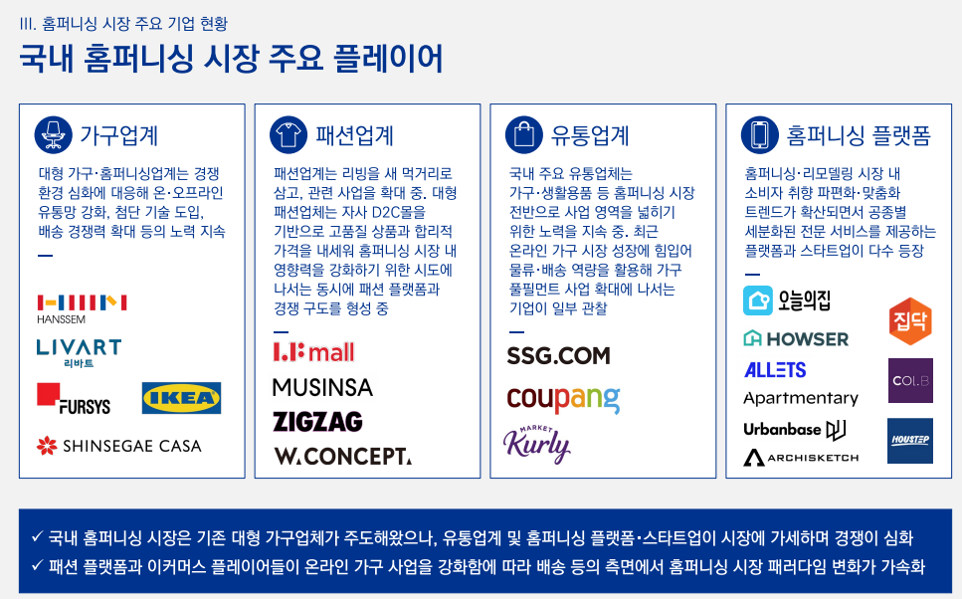
 | 매출추정내역 |  |  |  |  |  |  |  |  |  |  |  |  |  | 단독 | 2.8
 |  |  |  |  |  |  |  |  |  |  |  |  |  |  | 다세대, 연립, 기타 | 1.1
 |  |  |  |  |  |  |  |  |  |  |  |  |  |  | 합계 | 13.4
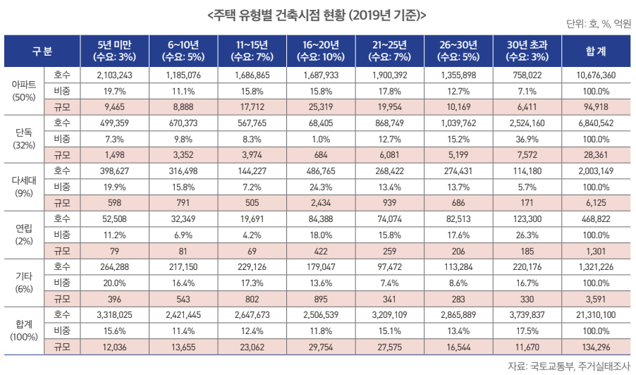
 |  |  |  |  |  |  |  |  |  |  |  | <단위: 백만원, %>
 | 구 분 | 20191231K | 20201231K | 20211231K | 20221231K | 20231231K | 20241231 | 20251231 | 20261231 | 20271231 | 20281231 | 20291231
 | 과거 매출액 | 5,663 | 10,897 | 19,305 | 27,069 | 36,362 | 40,218 | 54,413 | 79,561 | 116,332 | 170,097 | 248,711
 | 증가율(%) |  | 92.42 | 77.16 | 40.22 | 34.33 | 10.60 | 35.30 | 46.22 | 46.22 | 46.22 | 46.22

 |  | CAGR | W.A. | Avg. |  | 가중치 | 10.60 | 35.30 | 46.22 | 46.22 | 46.22 | 46.22
 |  | 49.43 | 43.43 | 50.57 | 경제성장률 | 0 | 2.49 | 2.17 | 2.16 | 2.12 | 2.10 | 2.04
 |  |  |  |  |  | 0 | 49.43 | 49.43 | 49.43 | 49.43 | 49.43 | 49.43
 |  |  |  |  |  | 1 | 10.60 | 35.30 | 46.22 | 46.22 | 46.22 | 46.22
 |  |  |  |  | 경제수렴 |  | 19.63 | 11.23 | 6.42 | 3.67 | 2.10 | 0.00
 |  |  |  |  | 산업수렴 |  | 0.00 | 0.00 | 0.00 | 0.00 | 0.00 | 0.00

 |  |  |  |  |  | 2023년 | 2024년 |  |  |  |  |  | 수렴비율 | 수렴연도
 |  |  |  |  | 경제수렴 | 34.33 | 19.63 | 11.23 | 6.42 | 3.67 | 2.10 |  | 57.19% | 5년

 |  |  |  |  | 산업수렴 | 34.33 | 0.00 | 0.00 | 0.00 | 0.00 | 0.00 |  | 0.00% | 5년

 |  |  |  |  |  |  | *2023 연환산성장률
 |  |  |  |  |  |  | 0.00

